Návod
Typy roletových profilů

 | E23 |  |  | Metallic line 20 |  |  | Metallic line 25
 | plastové provedení |  |  | kovový vzhled |  |  | kovový vzhled
 | profily v různých barevných kombinacích |  |  | barevné provedení Hliník nebo Nerez |  |  | barevné provedení Hliník nebo Nerez
 | Typ systému vedení |  |  | lamela je zevnitř otevřená |  |  | lamela je uzavřena i zevnitř
 | Classic |  |  | Typ systému vedení |  |  | Typ systému vedení
 | TOP Basic |  |  | Classic (v kombinaci s plastovým vedením) |  |  | Classic (v kombinaci s plastovým vedením)
 | TOP |  |  | TOP |  |  | TOP
 | FRAME |  |  | FRAME |  |  | FRAME
 |  |  |  | Naložený s metallic-line vedením 29mm a mech. C3 |  |  | Naložený s metallic-line vedením 29mm a mech. C3
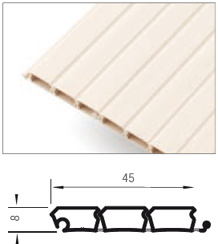
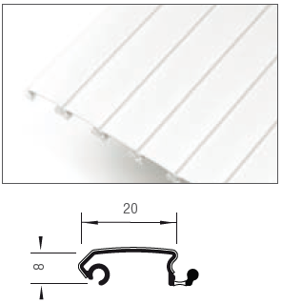
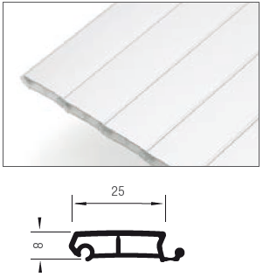

 |  | E9 |  |  |  | E4
 |  | plastové provedení |  |  |  | plastové provedení
 |  | skladem design v zářivě bílé barvě |  |  |  | jen barva Hliník plast
 |  | elegantí design |  |  |  | vhodné pro vysoké horizontální posuvy
 |  | Typ systému vedení |  |  |  | Typ systému vedení
 |  | Classic |  |  |  | Classic
 |  | TOP
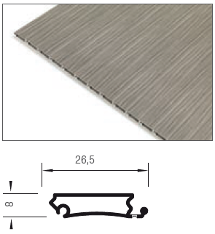
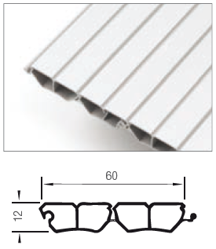

Systém navíjení

 | Dozadu |  |  | Do šneku |  |  | S mechanikou C3

Směr posuvu

 | Horizontální (zleva doprava) |  | Vertikální (ze shora dolů)

Typ systému vedení

 | TOP Basic - vložený na šroubování plastový |  |  |  | Classic - vložený na zafrézování

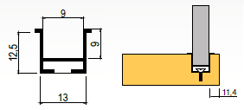

 | Systém k našroubování. Vodící profily jsou pouze v nejbližší unibarvě.

 | TOP - vložený na šroubování kovový s krycí lištou |  |  | Frame - naložený s krycí lištou |  |  | Naložený s metallic-line vedením 29mm a mech. C3

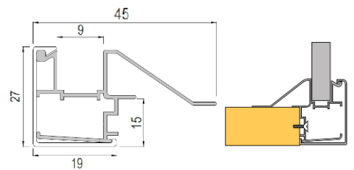
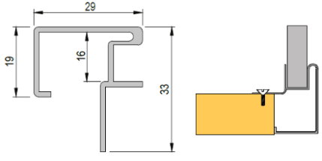

 | Systém k našroubování. Jedná se o systém s hliníkovými vodícími lištami, které mají krytku identickou s dekorem použité rolety. |  |  | Naložený systém (FRAME). Vedení tohoto systému je tvořeno ze dvou dílů a to hliníkové lišty a krytky která je barevně identická s dekorem použité rolety. Vodící a krycí lišta jsou u všech barevných kombinací krom nerezu s povrchem hliník (metallic-line). Zbylé prvky jsou v barvě, která je vybrána (buk, bříza...). Pokud je vybrán jiný dekor než hliník nebo nerez, je nutné dno zapustit o 10mm oproti bokům, nebo předsadit o 18 mm. |  |  | 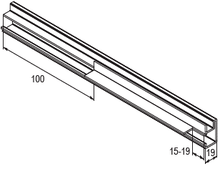 Naložený systém vedení (29mm). Jde o vedení v barvě Hliníku nebo Nerez v profilu Metallic line a v kombinaci s mechanikou C3. Vodící lišty je potřeba před instalací upravit dle nákresu níže

Barevné provedení

 | Hliník (metallic-line) |  | Bílá (E23) |  |  | Hliník plast (E23) |  |  | Třešeň havana (E23)

 | Nerez (metallic-line) |  | Šedá (E23) |  |  | Bříza (E23) |  |  | Calvados (E23)

 |  |  | Černá (E23) |  |  | Javor (E23) |  |  | Třešeň (E23)

 |  |  |  |  |  | Buk (E23)

Ver. 21.04 |  |  |  |  |  |  |  | Barevné náhledy jsou pouze orientační
Montážní návody jsou k dispozici na našem portále www.demos24plus.com |  |  |  |  |  |  |  | www.demos24plus.com

